Presentación
Instituto de Educación Superior Tecnológico Público
"MOTUPE"
COMPUTACIÓN E INFORMÁTICA

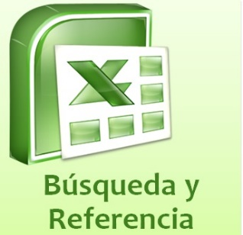
SESIÓN 06

Funciones de Busqueda

02-Jul-2018
www.iestpmotupe.edu.pe

